Quelle
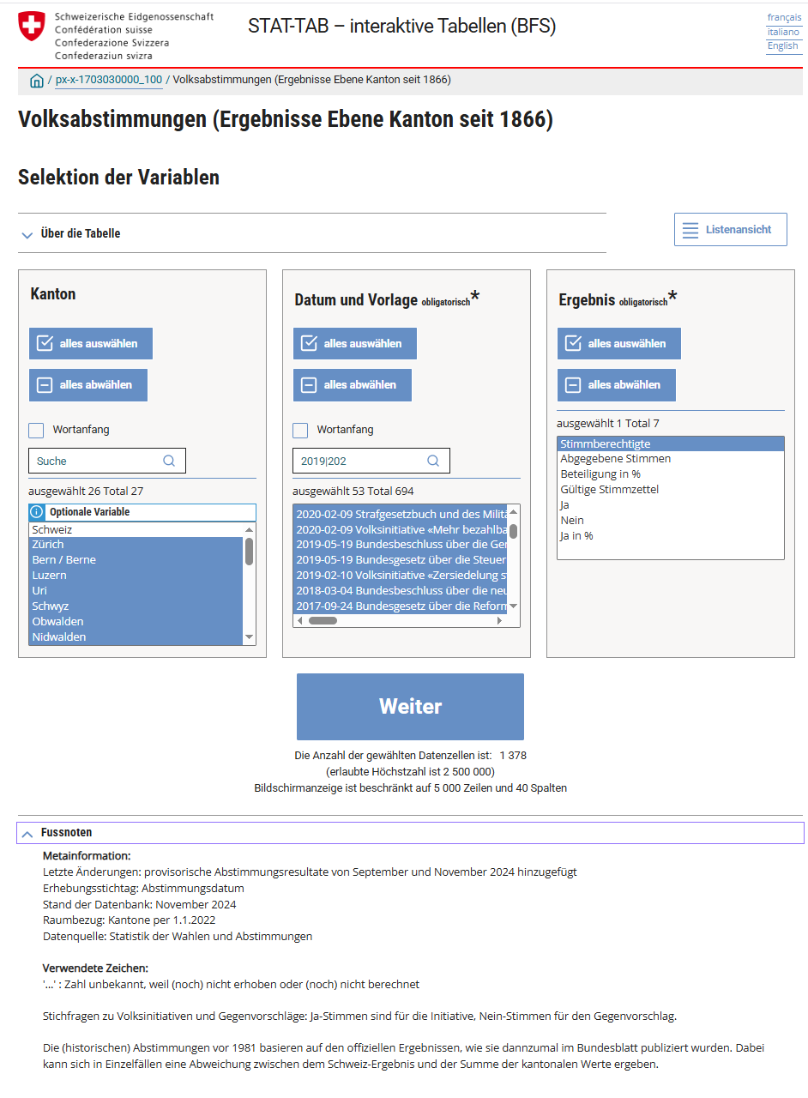
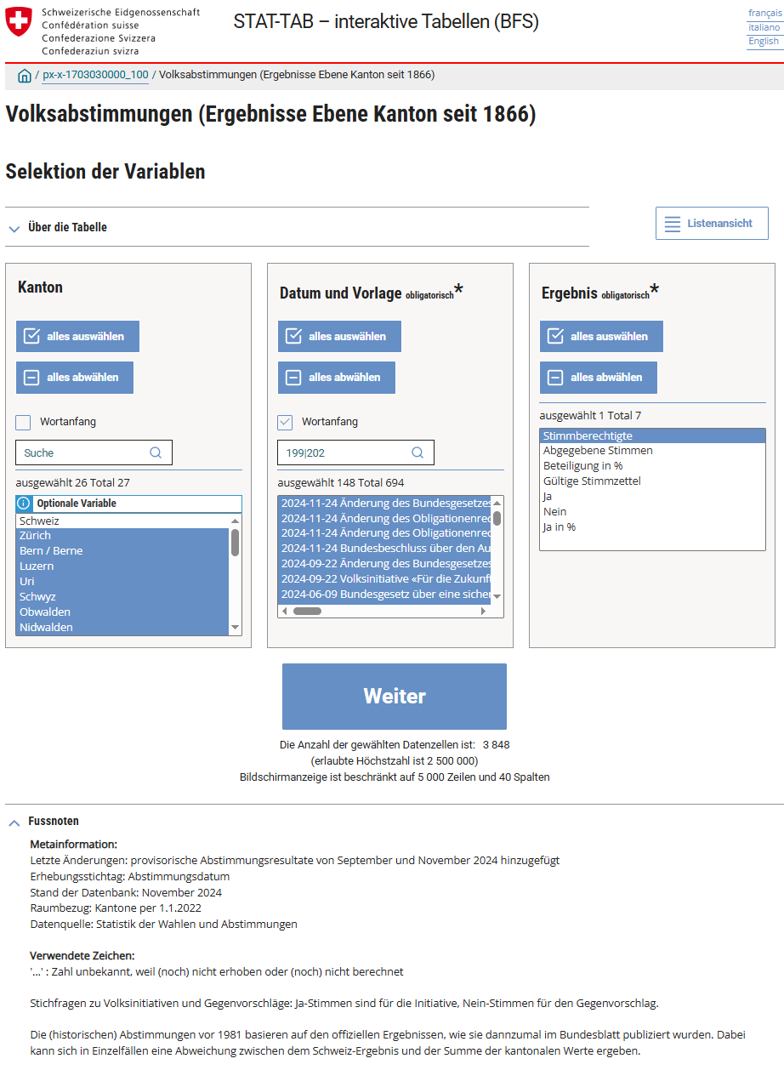
https://www.pxweb.bfs.admin.ch/pxweb/de/px-x-1703030000_100/px-x-1703030000_100/px-x-1703030000_100.px/sortedtable/tableViewSorted/ | https://www.pxweb.bfs.admin.ch/pxweb/de/px-x-1703030000_100/px-x-1703030000_100/px-x-1703030000_100.px/

